2.LAYOUT
2. LAYOUT — 메인 + 사용 팝업 전체
DMF0021 Sales Plan · UI 분석서 v1.0 · 2026-07-09 (hook #105 11시트)
📖 읽는 법 — 실제 화면 그림. ①=메인 조회화면, ②~=팝업/공용 검색 모달.
① 메인 화면 (TO-BE Figma 캡쳐)
진입: Demand > Demand Plan > Sales Plan — 조회조건(Div./Team/End Customer/Sales Site/Period/Bucket/Sum/Color/Include Internal Txn/Item Type/Biz Type/PJT/Model·Nickname/Plant Site/Owner) + Measure×기간 PIVOT 그리드 (Figma node 6037:139729)
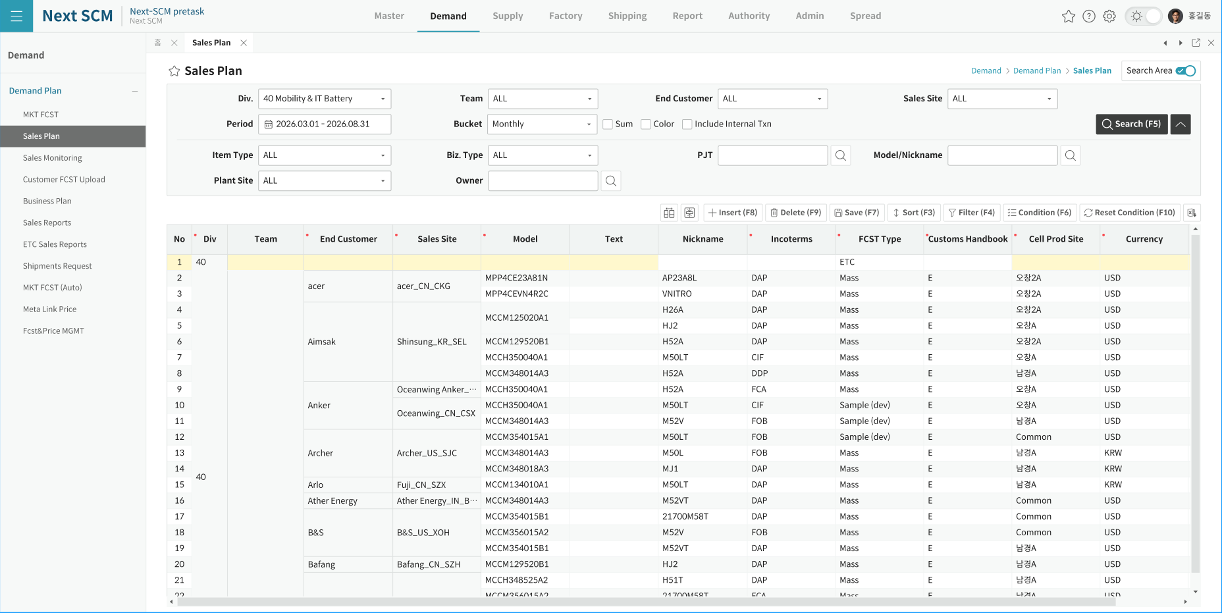

② AS-IS 화면 구성 (Designer.cs 정밀 목업 — 참고)
진입: AS-IS GSCM WinForms — 조회조건 3행(y=12/37/66) + FarPoint Spread 3단 헤더. 컨트롤 21종 (콤보2·체크리스트6·텍스트3·버튼5·체크박스4·기간1)
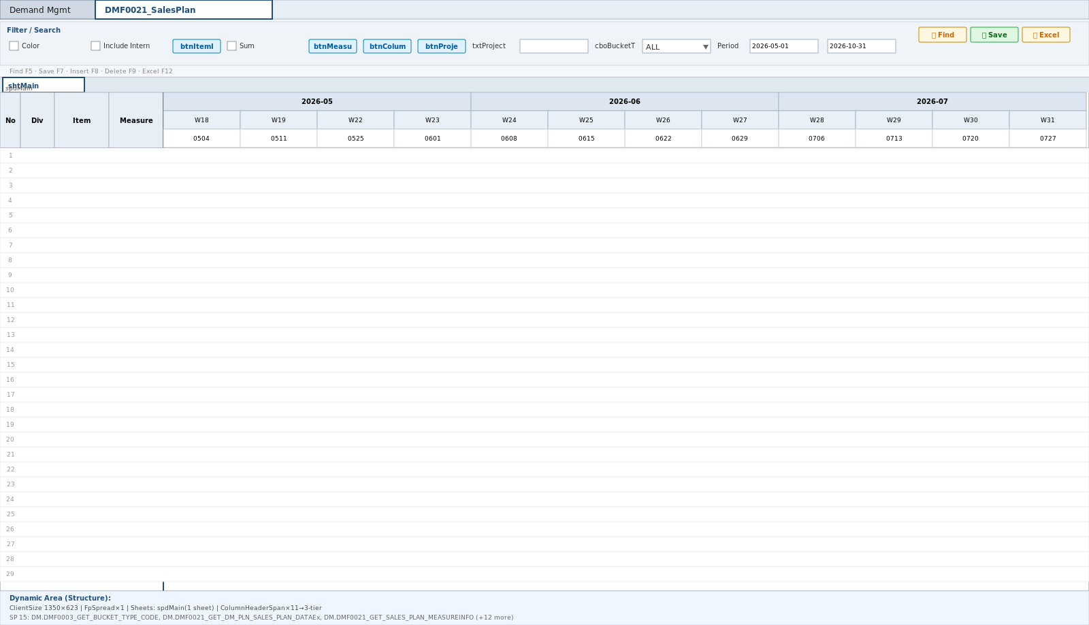

③ Project 검색 (공용 ProjectByDivisionModal)
진입: 조회조건 PJT 아이콘/Enter (81*·82 만 — div40 비활성) + 그리드 PROJECT_CODE 셀 더블클릭(신규 I행) — AS-IS SCM0002_ProjectbyDivisionPopupEx. OK 시 PROJECT_CODE/NAME/STATUS/BIZ_TYPE_NAME/PROJECT_OWNER 자동세팅 + ITEM_ID·ITEM_CLASS_NAME 클리어
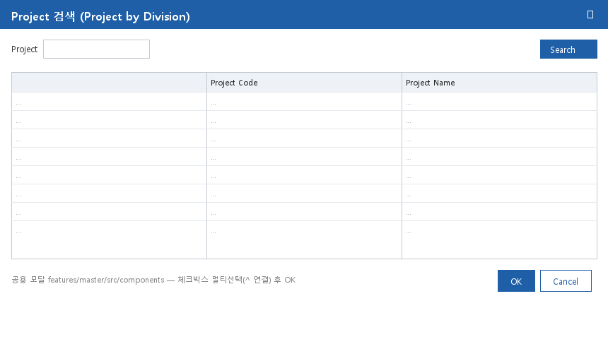

④ Model 검색 (공용 ItemByDivisionModal)
진입: 조회조건 Model 아이콘/Enter + 40+Catch_Up ITEM_ID 셀 더블클릭 — AS-IS DM0002_ItembyDivisionPopupEx (sMdmActive_Sw=Y). OK 시 ITEM_ID/ITEM_TYPE/NICK_NAME 자동세팅
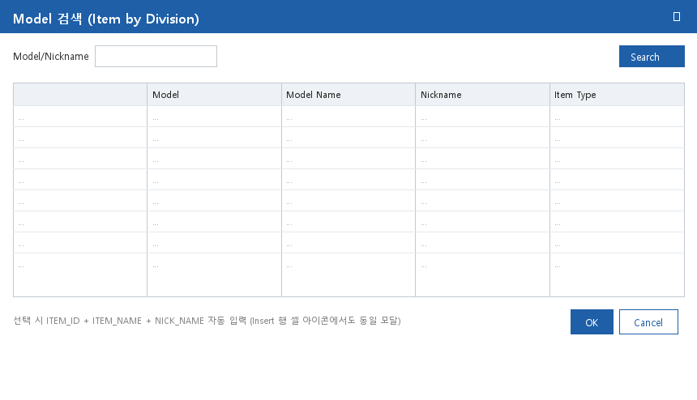

⑤ Owner 검색 (공용 OwnerByDivisionModal)
진입: 조회조건 Owner 아이콘 — AS-IS DM0020_OwnerbyDivisionPopup. OK 시 txtOwner 반영
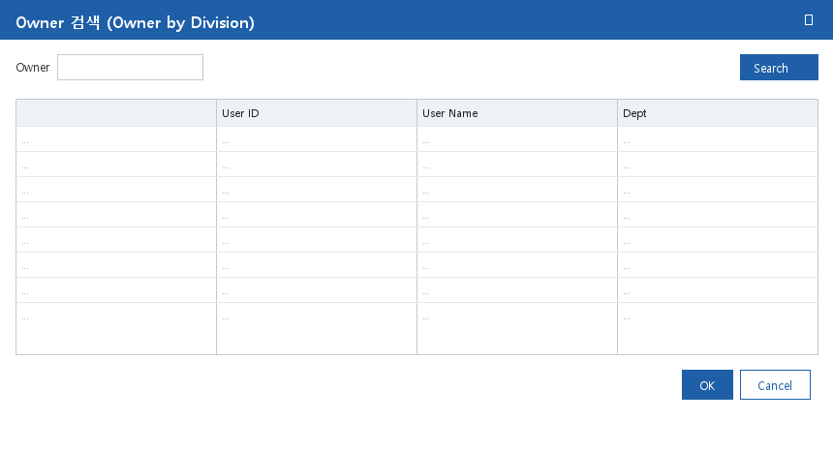

⑥ Column Setting (공용 ColumnSettingModal)
진입: 공통버튼 Column Setup — AS-IS DM0002_TitleSetForm_Popup(DMF0021, 'Sales Plan', Column=true, division). OK 시 InitSpread 헤더 재구성. 메타 = SCM_MST_SHEET_COLUMNS 66건
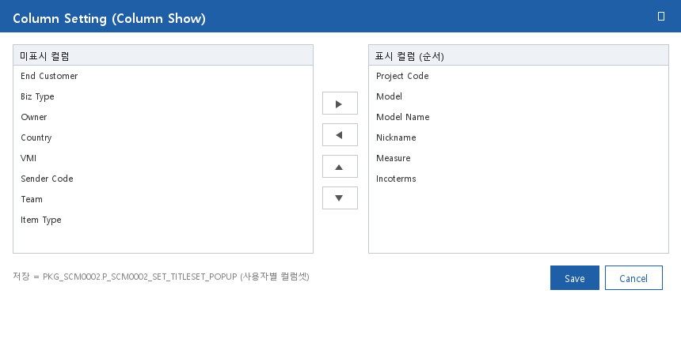

⑦ Measure Select (MeasureSelectModal)
진입: 공통버튼 Measure Select — AS-IS DM0002_TitleSetForm_Popup(Measure=false). 메타 = SCM_MST_SHEET_MEASURE 31건
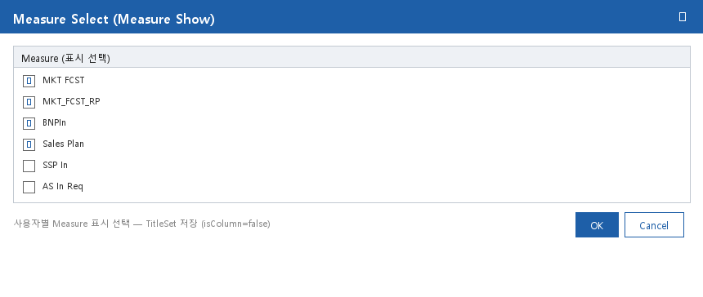

※ ①=Figma 디자인 캡쳐(CAP_SVG\DMF0021.png — 2026-07 확보분. SVG 동일 폴더), ②=AS-IS Designer 분석 목업(참고).
※ ③~⑦ 이미지는 DMF0003 UI분석서 v1.2 의 동일 공용 모달 와이어프레임 재사용 — DMF0021 도 같은 공용 모달 사용. 실구현 캡쳐 확보 시 교체 가능.

